Errori interfaccia
VALIDAZIONE_TOKEN_JWT_PSS_KO
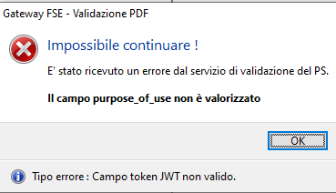

VALIDAZIONE_TOKEN_JWT_CAMPO_PSS_KO
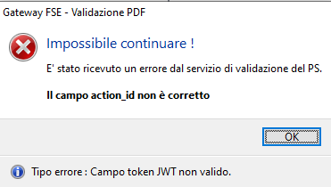

VALIDAZIONE_PSS_TIMEOUT
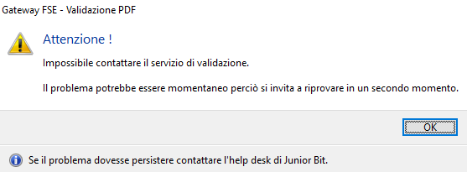

VALIDAZIONE_CDA2_PSS_CT6_KO
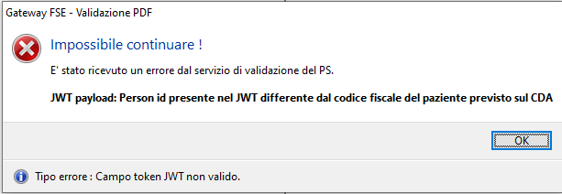

VALIDAZIONE_CDA2_PSS_CT7_KO

VALIDAZIONE_CDA2_PSS_CT8_KO

VALIDAZIONE_CDA2_PSS_CT9_KO

